关系图
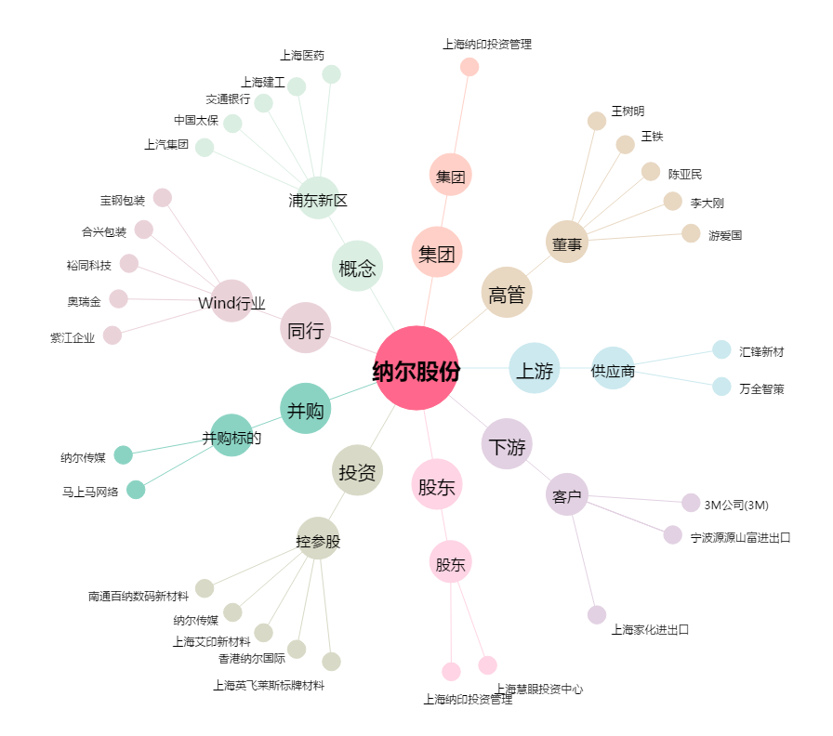
纳尔股份[002825.SZ] - 关系概览图

